상품제안서
칸육포 오리지널 수제 쇠고기 육포 선물세트 500g | 상품코드: F30214

 |  |  |  |  |  |  | 02-412-0044 | www.easy1.co.kr
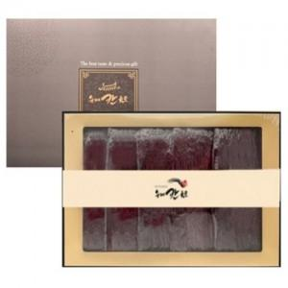

【상세/제작정보】 | 소량주문가능

【인쇄/포장옵션】 | / 포장불가능

【공급단가】 | 수량 | 50~ | 100~ | 500~ | 1,000~ | 2,000~
*VAT별도 | 단가 | 60,000원 | 59,000원 | 57,500원 | 56,500원 | 55,000원

【상품 URL】 | http://www.easy1.co.kr/src/goods_detail.php?gdno=30214

